modelo
 |  |  | 4 de junio de 2018

PARO REGISTRADO Y CONTRATOS EN EL SECTOR AGRÍCOLA. MAYO 2018

En Mayo de 2018, el paro registrado en el sector agrícola en la provincia de Sevilla desciende en un 3,26% respecto al mismo mes del año anterior. Los contratos en el sector agrícola en la provincia de Sevilla suponen el 21,8% del total de contratos provinciales

 | Paro registrado. Sector agrícola. Mayo 2018
 | SEVILLA | MAYO 2018
 |  | VALOR ABSOLUTO
 | Hombres | 6,354
 | Mujeres | 5,073
 | Menores de 25 | 1,062
 | Mayores de 25 | 10,365
 | Paro registrado agricultura | 11,427

 | Contratos Sector agrícola. Mayo 2018
 | SEVILLA | MAYO 2018
 |  | VALOR ABSOLUTO
 | Indefinidos | 73
 | Temporales | 23,124
 | Contratos Agricultura | 23,197

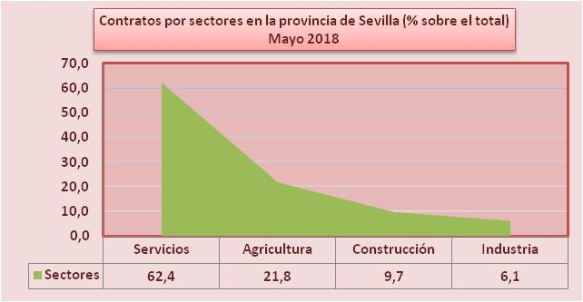

 | Servicio Público Estatal de Empleo

contratos sectores
 | Contratos por sectores en la provincia de Sevilla.
 | Servicios | 62.4
 | Agricultura | 21.8
 | Construcción | 9.7
Contratos por sectores en la provincia de Sevilla (% sobre el total) Mayo 2018
 | Industria | 6.1
 |  | 100

 | AGRIC. | INDUST. | CONST. | SERVIC. | Total
Dec-17 | 23993 | 5663 | 8189 | 49634 | 87479
% s/total | 27.43 | 6.47 | 9.36 | 56.74 | 100.00
Dec-16 | 27346 | 4845 | 7691 | 47188 | 87070
Variación interanual | -12.26% | 16.88% | 6.48% | 5.18% | 0.47%

